Wskaźniki emisji
Wskaźniki emisji zanieczyszczeń ze spalania paliw (kotły o nominalnej mocy cieplnej do 5 MW)
Krajowy Ośrodek Bilansowania i Zarządzania Emisjami, Warszawa 01.2015

Paliwo |  | Węgiel kamienny |  | Drewno | Olej opałowy | Gaz ziemny | Propan | Węgiel kamienny |  | Drewno | Olej opałowy | Gaz ziemny | Propan
Wartość opałowa paliwa | [kWh/kg] | 7.33 |  | 5.17 | 11.86 |  |  | ƞ=50% | ƞ=72% | ƞ=85% | ƞ=91% | ƞ=94% | ƞ=94%
Wartość opałowa paliwa | [kWh/m3] |  |  |  |  | 9.72 | 7.01
Jednostka emisji |  | [g/Mg] |  | [g/Mg] | [g/Mg] | [g/m3] | [g/GJ] | g/kWh |  | g/kWh | g/kWh | g/kWh | g/kWh
 |  | ciąg naturalny | ciąg sztuczny | ruszt stały | lekki |  |  | ciąg naturalny | ciąg sztuczny | ruszt stały | lekki
 |  | ≤ 500 kW |  | ≤ 1000 kW | ≤ 500 kW | ≤ 500 kW | ≤ 500 kW | ≤ 500 kW |  | ≤ 1000 kW | ≤ 500 kW | ≤ 500 kW | ≤ 500 kW
Tlenek siarki | SOx/SO2 | 16000 x s | 16000 x s | 110 | 20359,2 x s(o) | 0,002 x s(g) | 1 | 5.0181818182 | 3.4848484848 | 0.02504743833 | 0.13203588543 | 8.7537993921E-06 | 0.003829787234
Tlenek azotu | NOx/NO2 | 2200 | 2000 | 1000 | 2395.2 | 1.52 | 60 | 0.6 | 0.37878787879 | 0.22770398482 | 0.22190905114 | 0.16632218845 | 0.22978723404
Tlenek węgla | CO | 45000 | 70000 | 26000 | 682.632 | 0.3 | 40 | 12.272727273 | 13.257575758 | 5.9203036053 | 0.063244079574 | 0.03282674772 | 0.15319148936
Dwutlenek węgla | CO2 | 1850000 | 1850000 | 1200000 | 3233520 | 2000 | 64000 | 504.54545455 | 350.37878788 | 273.24478178 | 299.57721903 | 218.8449848 | 245.10638298
Pył zawieszony całkowity | TSP | 1000 x A | 1500 x A | 1500 x A(d) | 407.184 | 0.0005 | 0.5 | 2.1818181818 | 2.2727272727 | 0.23908918406 | 0.037724538693 | 5.4711246201E-05 | 0.001914893617
Benzo(a)piren | B(a)P | 6.075 | 6.075 | 3.906 | 0.311376 | 0.00001967 | 0.000000562 | 0.0016568181818 | 0.0011505681818 | 0.00088941176471 | 2.8848176648E-05 | 2.1523404255E-06 | 2.1523404255E-09

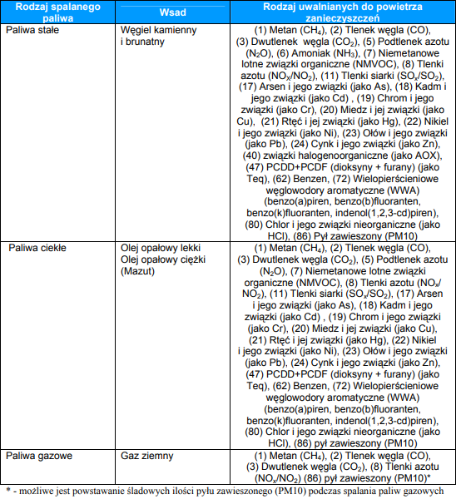
 |  |  |  |  |  |  |  | http://www.gios.gov.pl/images/dokumenty/prtr/Poradnik_metodyczny_w_zakresie_PRTR_dla_Instalacji_spalania_paliw.pdf
s - zawartość siarki całkowitej wyrażonej w % |  |  | 1.15
s(o) - zawartość siarki całkowitej wyrażonej w % |  |  | 0.07
s(g) - zawartość siarki całkowitej wyrażona w mg/m3 |  |  | 0.04
A - zawartość popiołu wyrażona w % |  |  | 8
A(d) - zawartość popiołu wyrażona w % |  |  | 0.7

Ogólny wzór służący do obliczania wielkości emisji na podstawie wskaźnika emisji na jednostkę zużytego paliwa
E = B x W
E - emisja substancji
B - zużycie paliwa
W - wskźnik emisji na jednostkę zużytego paliwa

Ogólny wzór służący do obliczania wielkości emisji na podstawie wskaźnika emisji na energię chemiczną wprowadzoną w paliwie
E = B x Wo x W
E - emisja substancji
B - zużycie paliwa
Wo - wartość opałowa paliwa
W - wskźnik emisji na gigadżul energii chemicznej zawartej w paliwie

Wskaźniki emisji zanieczyszczeń dla skojarzonej produkcji ciepła i energii

Paliwo: węgiel koksujący, energetyczny 29,3 MJ/kg, zawartość siarki w paliwie 3,3%
Dane na przykładzie Elektrociepłowni Kraków-Łęg |  |  |  |  |  |  | skuteczność odsiarczania
Tlenek siarki |  | SOx/SO2 | 24307 | [g/GJ] | 5.6003328 | [g/kWh] | 93.60%
Tlenek azotu |  | NOx/NO2 | 160 | [g/GJ] | 0.576 | [g/kWh]
Tlenek węgla |  | CO | 195 | [g/GJ] | 0.70199999999 | [g/kWh]
Dwutlenek węgla |  | CO2 | 239 | [kg/GJ] | 860.39999999 | [g/kWh]
Pył zawieszony całkowity |  | TSP | 46 | [g/GJ] | 0.1656 | [g/kWh]
Benzo(a)piren |  | B(a)P | 0.00000352 | [g/Mg] | 4.325387073E-10 | [g/kWh]

Wykresy
Roczne wartości emisji zanieczyszczeń ze spalania paliw dla podanych założeń

 | Tlenek siarki
Węgiel kamienny ciąg naturalny | 82.5427
Węgiel kamienny ciąg sztuczny | 57.3213
Drewno | 0.4120
Olej opałowy | 2.1718
Gaz ziemny | 0.0001
Propan | 0.0630
Pompa ciepła powietrze/woda | 24.8968
Pompa ciepła grunt/woda | 21.9329

 | Tlenek azotu
Węgiel kamienny ciąg naturalny | 9.8692
Węgiel kamienny ciąg sztuczny | 6.2306
Drewno | 3.7454
Olej opałowy | 3.6501
Gaz ziemny | 2.7358
Propan | 3.7797
Pompa ciepła powietrze/woda | 2.5607
Pompa ciepła grunt/woda | 2.2558

 | Tlenek węgla
Węgiel kamienny ciąg naturalny | 201.8707
Węgiel kamienny ciąg sztuczny | 218.0702
Drewno | 97.3814
Olej opałowy | 1.0403
Gaz ziemny | 0.5400
Propan | 2.5198
Pompa ciepła powietrze/woda | 3.1208
Pompa ciepła grunt/woda | 2.7493

 | Dwutlenek węgla
Węgiel kamienny ciąg naturalny | 8299.1279
Węgiel kamienny ciąg sztuczny | 5763.2833
Drewno | 4494.5275
Olej opałowy | 4927.6624
Gaz ziemny | 3599.7203
Propan | 4031.6868
Pompa ciepła powietrze/woda | 3824.9947
Pompa ciepła grunt/woda | 3369.6382

 | Pył zawieszony
Węgiel kamienny ciąg naturalny | 35.8881
Węgiel kamienny ciąg sztuczny | 37.3835
Drewno | 3.9327
Olej opałowy | 0.6205
Gaz ziemny | 0.0009
Propan | 0.0315
Pompa ciepła powietrze/woda | 0.7362
Pompa ciepła grunt/woda | 0.6485

 | Benzo(a)piren
Węgiel kamienny ciąg naturalny | 0.0273
Węgiel kamienny ciąg sztuczny | 0.0189
Drewno | 0.0146
Olej opałowy | 0.0005
Gaz ziemny | 0.0000
Propan | 0.0000
Pompa ciepła powietrze/woda | 0.0000
Pompa ciepła grunt/woda | 0.0000

Dane emisji podane dla następujących warunków
Powierzchnia budynku | 139 | [m2] | wartość podana
Wskaźnik zapotrzebowania energii | 100 | [kWh/m2/rok] | wartość podana
Ilość mieszkańców | 3 | [osób] | wartość podana
Zapotrzebowanie enegii na CO | 13900 | [kWh] | wartość oszacowana
Zapotrzebowanie energii na CWU | 2549 | [kWh] | wartość oszacowana
Zapotrzebowanie energii - suma | 16449 | [kWh] | wartość oszacowana
Akademia Viessmann 02-2018

Analiza
Analiza ekologiczna

Dane charakterystyczne modernizowanego budynku

Wielkość budynku | 139 | [m2]
Wskaźnik energetyczny | 100 | [kWh/m2*rok] | / 50 [W/m2] | / 6,95 [kW]
Ilość mieszkańców | 3 | [osób]

Zapotrzebowanie energii na CO | 13900 | [kWh/rok]
Zapotrzebowanie energii na CWU | 2549 | [kWh/rok]
Zapotrzebowanie sumaryczne energii | 16449 | [kWh/rok]

Modernizowane źródło ciepła | → | Nowe źródło ciepła
Węgiel kamienny ciąg sztuczny | > | Pompa ciepła grunt/woda |  |  | >
 |  | Energia elektryczna to tzw. emisja wysoka

Redukcja emisji substacji szkodliwych do atmosfery [ kg / rok ]
 | Różnica w emisji
Tlenek siarki | 35.39
Tlenek azotu | 3.97
Tlenek węgla | 215.32
Dwutlenek węgla | 2393.65
Pył zawieszony | 36.73
Benzo(a)piren | 0.02

Energia elektryczna to tzw. emisja wysoka

 |  |  |  | Akademia Viessmann 02-2018

